Bénin
 | Bénin - COURBE DE TAUX 16/10/2020

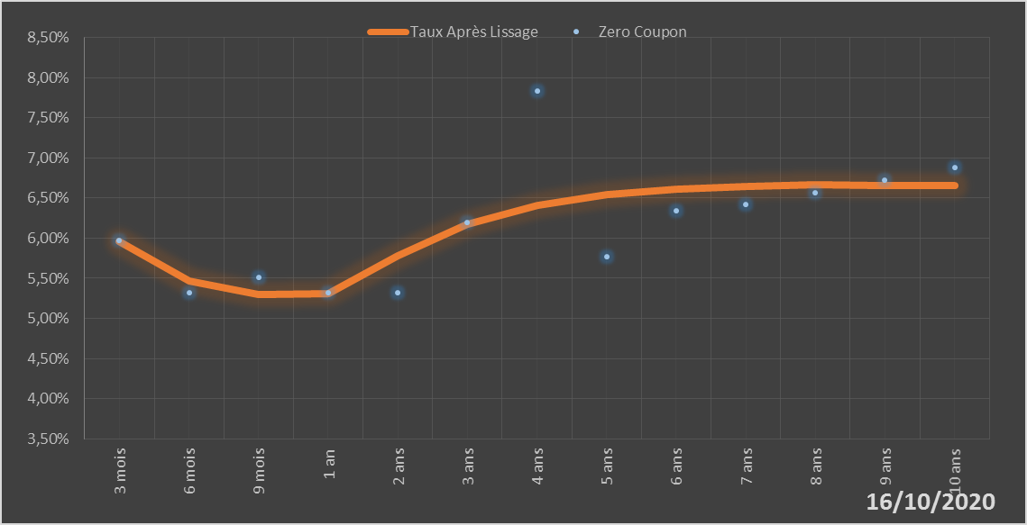
 |  | Maturité | Zero Coupon | Taux Après Lissage
 |  | 3 mois | 5.9724% | 5.9552%
 |  | 6 mois | 5.3251% | 5.4660%
 |  | 9 mois | 5.5162% | 5.3024%
 |  | 1 an | 5.3212% | 5.3081%
 |  | 2 ans | 5.3151% | 5.7771%
 |  | 3 ans | 6.1908% | 6.1765%
 |  | 4 ans | 7.8288% | 6.4111%
 |  | 5 ans | 5.7739% | 6.5426%
 |  | 6 ans | 6.3381% | 6.6136%
 |  | 7 ans | 6.4222% | 6.6484%
 |  | 8 ans | 6.5705% | 6.6610%
 |  | 9 ans | 6.7194% | 6.6600%
 |  | 10 ans | 6.8774% | 6.6508%

2020-10-16
oui

Bénin

